R7シルバーの日
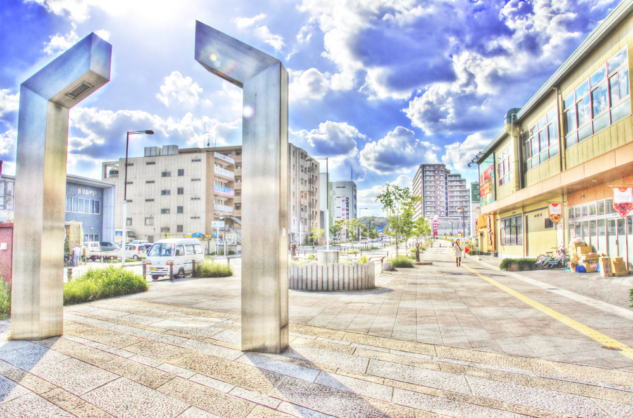
10/２４
9：30～10：30
（金）

ささやかですが
粗品ご用意致します！

ボランティア活動
＜精華町役場前～祝園駅までの歩道周辺清掃＞
ボランティア活動

参加者大募集！

精華町シルバー人材センターのPR活動の一環として、精華町役場から祝園駅までの歩道周辺の清掃活動を行います。できるだけ多くの方の参加を期待しています。
ご参加いただける方は、事務所までご連絡下さい。
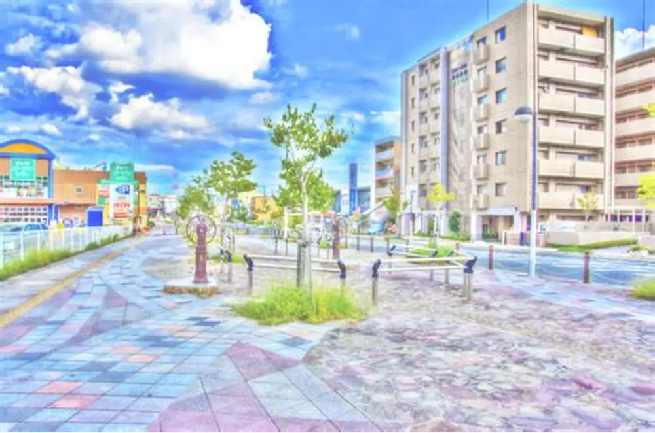

【 集合場所 】
精華町役場 北駐車場玄関口
【 集合時間 】
10月24日（金曜日）
９：２０受付開始
【 申込締切 】
10月20日（月曜日）まで
【 申込方法 】
電話 34-0940
FAX 98-0670
mail seika@sjc.ne.jp

※ビブスをお貸しします。
※PR活動にご協力いただける会員さん
はオリジナルTシャツを着用下さい。
色は２色（紫色・濃緑色）
※軍手等道具はお貸し致します。
服装について
精華町役場 西臨時駐車場
※駐車無料
※南駐車場はご遠慮
ください。
※自転車、バイク可
駐輪場に停めてください。
駐車について

精華町シルバー人材センター ０７７４ー３４－０９４０

R7シルバーの日2
10/24
9：30～10：30
（金）

ささやかですが
粗品ご用意致します！

＜精華町役場前～祝園駅までの歩道周辺清掃＞

ボランティア活動

参加者大募集！

精華町シルバー人材センターのPR活動の一環として、精華町役場から祝園駅までの歩道周辺の清掃活動を行います。できるだけ多くの方の参加を期待しています。ご参加いただける方は、事務所までご連絡下さい。

【 申込締切 】
10月20日（月曜日）まで
【 申込方法 】
電話 34-0940
FAX 98-0670
mail seika@sjc.ne.jp
【 集合場所 】
精華町役場 北駐車場玄関口
【 集合時間 】
10月24日（金曜日）
９：２０受付開始

※ビブスをお貸しします。
※PR活動にご協力いただける会員さん
はオリジナルTシャツを着用下さい。
事前にお渡しします。
色は２色（紫色・濃緑色）
※軍手等道具はお貸し致します。
服装について
精華町役場 西臨時駐車場
※駐車無料
※南駐車場はご遠慮
ください。
※自転車、バイク可
駐輪場に停めてください。
駐車について

精華町シルバー人材センター ０７７４ー３４－０９４０

